2020_04_data
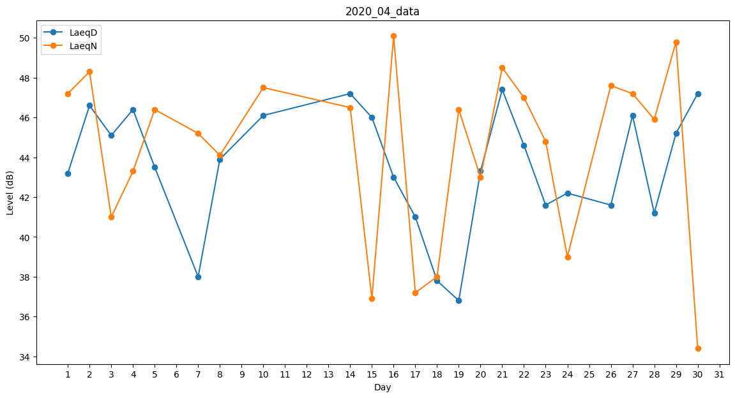
Day | LaeqD | LaeqN
1 | 43.2 | 47.2
2 | 46.6 | 48.3
3 | 45.1 | 41
4 | 46.4 | 43.3
5 | 43.5 | 46.4
6 | 33.2 | 0
7 | 38 | 45.2
8 | 43.9 | 44.1
9 | 0 | 45.5
10 | 46.1 | 47.5
11 | 0 | 38.2
12 | 0 | 39.3
13 | 0 | 43.3
14 | 47.2 | 46.5
15 | 46 | 36.9
16 | 43 | 50.1
17 | 41 | 37.2
18 | 37.8 | 38
19 | 36.8 | 46.4
20 | 43.3 | 43
21 | 47.4 | 48.5
22 | 44.6 | 47
23 | 41.6 | 44.8
24 | 42.2 | 39
25 | 0 | 0
26 | 41.6 | 47.6
27 | 46.1 | 47.2
28 | 41.2 | 45.9
29 | 45.2 | 49.8
30 | 47.2 | 34.4

